기안서 신청
화면명 |  | 기안서 신청 | 화면영문명
화면URL |  | http://ekp.smiledev.net/eNovator/GSWF/WebPage/ApprovalCost/ApprovalCostMainWriteCross.aspx
진입경로 |  | 전자결재 > 결재문서작성 > 기안/지결 > 기안서
화면설명 |  | 기안서 작성을 하기위한 전자결재 문서
화면 캡쳐
2
1
8
6
3
7
5
4
2
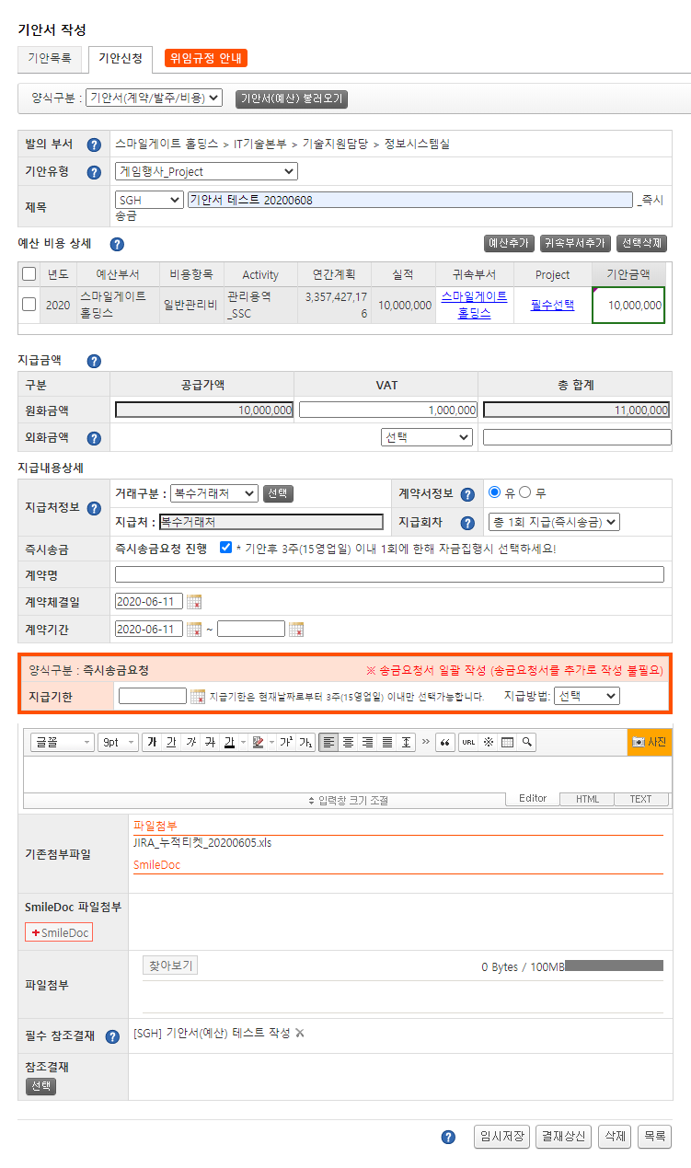 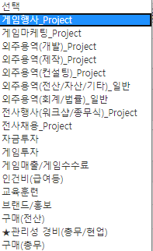
1
8
9
10
11
13
12
14
7
주요 기능정의
 | 기능명 | 기능설명 |  | 함수명
1 | 기안서(예산) 불러오기 버튼 | 기안서(예산)을 선택하는 팝업 창 호출, 지정된 양식은 필수 참조결재 항목에 정보가 입력 됨 |  | fnOpenApproval
2 | 기안유형 DropDown | 기안유형 정보가 있는 드롭박스로 선택 시 양식 정보가 설정 |  | fnChangeApprFg
3 | 예산추가 버튼 | 연간 비용계획 및 실적 팝업 창 호출 |  | fnPopBudgetDept
4 | 예상 비용 상세 내 Project 설정 | Project 선택을 위한 팝업 창 호출
5 | 지급 금액 항목 | 지급을 위해 설정 된 금액 정보 표기
6 | 거래구분 선택 버튼 | 거래처와의 구분 값으로 거래처를 선택하기 위한 팝업 창 호출
7 | 계약서 유무 Radio 버튼 | 계약서 유무 관련 Radio 버튼으로 계약서 관련 Div를 표시 또는 숨기기
8 | 즉시송금요청 관련 CheckBox | 즉시 송금 요청 관련 Div를 표시 또는 숨기기
9 | 파일 첨부 | 파일 첨부관련 정보를 표기
10 | 참조 결재 | 참조 결재를 정보를 제공하기 위한 화면 |  | _FORM_fnSelectDocLink
11 | 임시저장 | 임시저장 버튼, 현재 작성한 기안서 정보 임시저장 |  | fnSaveClick
12 | 결재상신 | 결재상신 버튼, 전자결재 양식 화면 팝업 제공 |  | fnDraftClick
13 | 삭제 | 삭제 버튼, 클릭시 임시저장 파일과 상신 된 파일 삭제 |  | fnDeleteClick
14 | 목록 | 목록 버튼, 클릭시 기안 목록으로 이동 |  | fnList

주요 메소드 정의
호출Controller |  | 메소드명 | 메소드 설명
1 | ApprovalCostMainWriteCross.aspx | fnOpenApproval | 기안서(예산) 불러오기 팝업 창 호출, [팝업 - 기안서 선택] 참조
2 | ApprovalCostMainWriteCross.aspx | fnChangeApprFg | 기안 유형 선택 시 호출
2-1 | ApprovalCostMain.js | fnGetGuideFormData | 가이드 폼 조회
2-2 | ApprovalCost_Ajax.aspx | SelectGuideFormDataList | USP_APPROVAL_COST_GUIDE_FORM_DATA_SELECT
3 | ApprovalCostMainWriteCross.aspx | fnPopBudgetDept | 예산 비용계획 및 실적 팝업 창 호출, [팝업 - 연간 비용계획 및 실적] 참조
4 | ApprovalCostMain.js | fnPopProjectMDI | 프로젝트 선택 팝업 창 호출, [팝업 - 프로젝트 선택] 참조
6 | ApprovalCostMainWriteCross.aspx | fnPopCustInfo | 거래서 선택 팝업 창 호출, [팝업 - 거래처 선택] 참조
10 | ApprovalCostMainWriteCross.aspx | _FORM_fnSelectDocLink | 참조 문서 선택 팝업 창 호출
11 | ApprovalCostMainWriteCross.aspx | fnSaveClick | 임시저장 클릭 시
11-1 | ApprovalCostMain.js | fnSave | Validation 확인 후 첨부파일 업로드 수행
11-2 | ApprovalCostMain.js | fnSaveFileComplete | 첨부 파일 업로드 수행 함수
11-3 | ApprovalFileUpload.aspx | uploadFileParsing | 스토리지에 파일 저장 함수
11-4 | ApprovalCostMain.js | fnDoSave | 임시 저장 프로세스 진행
11-5 | ApprovalCostMainSaveProc | fnSaveMaster | USP_APPROVAL_COST_MAIN_SAVE
12 | ApprovalCostMainWriteCross.aspx | fnDraftClick | 결재상신 클릭 시
13-1 | ApprovalCostMain.js | fnSave | 저장 실행
13-2 | ApprovalCostMain.js | fnGetCostDeptDPConfirm | 지급부서 위임규정 확인
13-3 | ApprovalCost_Ajax.aspx | SelectDeptDPConfirm | USP_APPROVAL_COST_DEPT_DP_CONFIRM
13-4 | ApprovalCostMain.js | fnSaveFileComplete | 첨부 파일 업로드 수행 함수
13-5 | ApprovalCostMain.js | uploadFileParsing | 스토리지에 파일 저장 함수
13-6 | ApprovalCostMain.js | fnDoSave | 저장 프로세스 진행
13-7 | ApprovalCostMainSaveProc | fnSaveMaster | USP_APPROVAL_COST_MAIN_SAVE
13-8 | ApprovalCostMain.js | fnSaveCompleteMaster | 정상 저장시 호출
13-9 | ApprovalCostMain.js | fnSaveBudgetInfo | 예산 정보 저장
13-10 | ApprovalCost_Ajax.aspx | SaveApprovalMainBudgetInfo | USP_APPROVAL_COST_BUDGET_INFO_SAVE
13-11 | ApprovalCost_Ajax.aspx | SaveApprovalMainBudgetInfo | USP_APPROVAL_COST_BUDGET_CENTER_SAVE
13-12 | ApprovalCostMain.js | fnDraft | 결재 상신 전자결재 팝업 창 호출
14 | ApprovalCostMain.js | fnDeleteClick | 결재 문서 삭제
14-1 | ApprovalCostMain.js | fnDoSave | 저장 프로세스 진행
14-2 | ApprovalCostMainSaveProc | fnSaveMaster | USP_APPROVAL_COST_MAIN_SAVE
14-3 | ApprovalCostMain.js | fnSaveCompleteMaster | 기안서 정보 저장
14-4 | ApprovalCostMain.js | fnList | 기안서 목록 페이지로 이동

추가사항(기타 사항을 자유롭게 기재)
버튼 액션 타입(btnActionType) = D:상신, S:임시저장, U 수정 문서 저장 모드 옵션(hdnWORK_MODE) = I: 저장, U: 수정, D: 삭제

팝업 - 기안서 선택
화면명 |  | 기안서 선택 | 화면영문명
화면URL |  | http://ekp.smiledev.net/eNovator/GSWF/WebPage/ApprovalCost/popApprovalCostMainList.aspx
진입경로 |  | 전자결재 > 결재문서작성 > 기안/지결 > 기안서 > 기안서(예산) 불러오기
화면설명 |  | 기안서(예산)을 선택하기 위한 팝업
화면 캡쳐
2
1
3
2
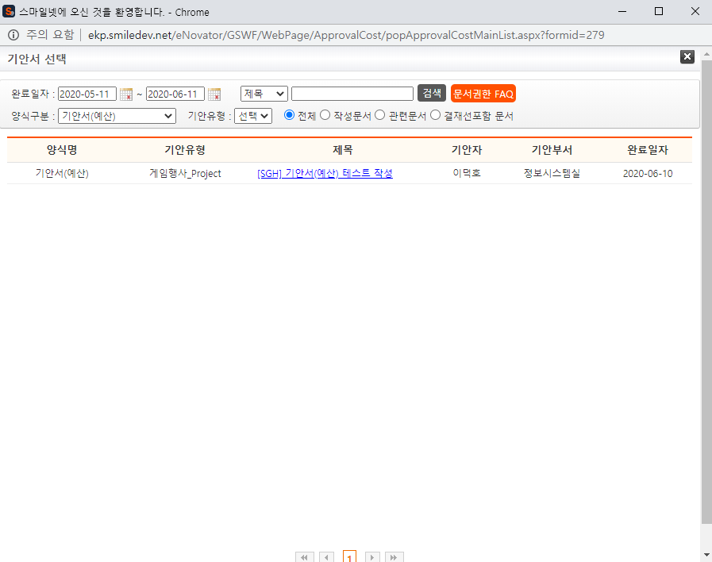

주요 기능정의
 | 기능명 | 기능설명 |  | 함수명
1 | 검색 버튼 | 기안서 목록 검색 |  | GetList
2 | 양식구분 | 양식 구분(기안서(예산), 기안서(계약/발주/비용), 기안서(실적)) |  | fnApprovalCostFlagList
3 | 기안서 목록 | 기안서 목록 정보 로드 |  | GetList

주요 메소드 정의
호출Controller |  | 메소드명 | 메소드 설명
1,3 | popApprovalCostMainList.aspx | GetList | 기안서 목록 가져오기
1,3-1 | ApprovalCostMain_Ajax.aspx | SelectApprCostMainReferList | USP_APPROVAL_COST_MAIN_REFER_LIST_SELECT
2 | popApprovalCostMainList.aspx | fnApprovalCostFlagList
2-1 | ApprovalCost_Ajax.aspx | SelectApprCostFlagList | USP_APPROVAL_COST_FLAG_SELECT

추가사항(기타 사항을 자유롭게 기재)

팝업 - 연간 비용계획 및 실적
화면명 |  | 연간 비용계획 및 실적 | 화면영문명
화면URL |  | http://ekp.smiledev.net/eNovator/GSWF/WebPage/ApprovalCost/popBudgetDeptList.aspx
진입경로 |  | 전자결재 > 결재문서작성 > 기안/지결 > 기안서 > 예산추가
화면설명 |  | 예산 비용계획 및 실적 정보에서 예산 정보를 가져오기 위한 팝업 창
화면 캡쳐
1
2
3
4
5
6
7
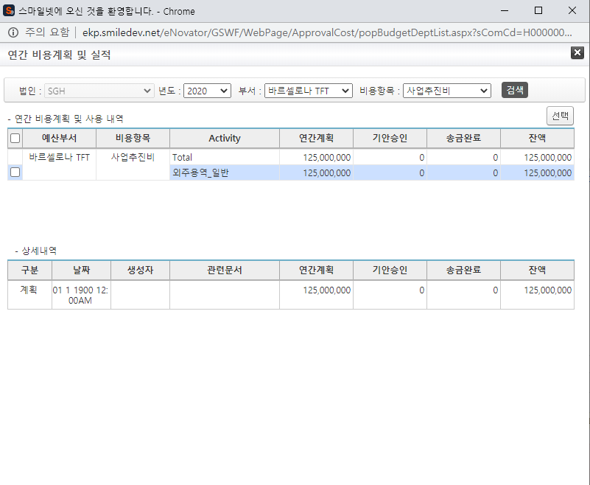

주요 기능정의
 | 기능명 | 기능설명 |  | 함수명
1 | 년도 | 연간 비용계획 및 실적을 보기 위한 년도 입력 DropDown |  | fnSelectBudgetCode
2 | 부서 | 작성자가 속한 부서 정보를 제공하는 DropDown |  | fnSelectBudgetCode
3 | 비용항목 | 비용항목 목록 DropDown
4 | 검색 | 검색 버튼 |  | fnBudgetMainList
5 | 선택 | 선택 버튼 |  | fnSaveProject
6 | 연간 비용계획 및 사용 내역 | 연간 비용계획 및 사용 내역 목록
7 | 상세 내역 | 선택 된 연간 비용계획 및 사용 내역의 상세 내역 |  | fnBudgetDetailList

주요 메소드 정의
호출Controller |  | 메소드명 | 메소드 설명
1 | popBudgetDeptList.aspx | fnSelectBudgetCode | 검색 조건 DropDownList 정보 설정
1-1 | ApprovalCostMain_Ajax | SelectBudgetCodeList | USP_APPROVAL_COST_BUDGET_CODE_SELECT
4 | popBudgetDeptList.aspx | fnBudgetMainList | 예산 비용계획 및 사용 내역 가져오기
4-1 | ApprovalCostMain_Ajax | SelectBudgetYearStatusList | USP_APPROVAL_COST_BUDGET_MASTER_SELECT
5 | popBudgetDeptList.aspx | fnSaveProject | 선택 버튼 클릭 시 처리 함수
5-1 | ApprovalCostMainWriteCross.aspx | fnBudgetAddRow | 기안서 신청 페이지의 예산부서 행 추가
7 | popBudgetDeptList.aspx | fnBudgetDetailList | 선택 된 예산부서의 상세 정보 가져오기
7-1 | ApprovalCostMain_Ajax | SelectBudgeDetailList | USP_APPROVAL_COST_BUDGET_DETAIL_LIST_SELECT
추가사항(기타 사항을 자유롭게 기재)

팝업 - 프로젝트 선택
화면명 |  | Project 선택 | 화면영문명
화면URL |  | http://ekp.smiledev.net/eNovator/GSWF/WebPage/ApprovalCost/popMDICodeList.aspx
진입경로 |  | 전자결재 > 결재문서작성 > 기안/지결 > 기안서 > Project
화면설명 |  | Project 선택하는 팝업 창
화면 캡쳐
1
2
3


주요 기능정의
 | 기능명 | 기능설명 |  | 함수명
1 | Project 트리 | Project 트리 정보 |  | fnSelectMDIProject
2 | 검색 버튼 | Project 검색 |  | searchClick
3 | Project 선택 | 지정 된 프로젝트를 부모창에 전달 |  | fnSaveProject

주요 메소드 정의
호출Controller |  | 메소드명 | 메소드 설명
1 | popMDICodeList.aspx | fnSelectMDIProject | MID 프로젝트 목록 가져오기
1-1 | ApprovalCostMain_Ajax.aspx | SelectMdiProjectList | USP_APPROVAL_COST_BUDGET_PROJECT_SELECT
2 | popMDICodeList.aspx | searchClick | 검색용 함수
2-1 | popMDICodeList.aspx | AUIGrid.search | AUIGrid의 Search 호출
3 | popMDICodeList.aspx | fnSaveProject | 선택 된 값 부모창에 전달

추가사항(기타 사항을 자유롭게 기재)

팝업 - 기존 거래처 조회
화면명 |  | 기존 거래처 조회 | 화면영문명
화면URL |  | http://mdi.smiledev.net/mdi/cust/custOldData_p.do
진입경로 |  | 전자결재 > 결재문서작성 > 기안/지결 > 기안서 > 거래처 선택
화면설명 |  | 거래처 검색 및 선택 정보를 제공하는 팝업 창
화면 캡쳐
3
1
4
2
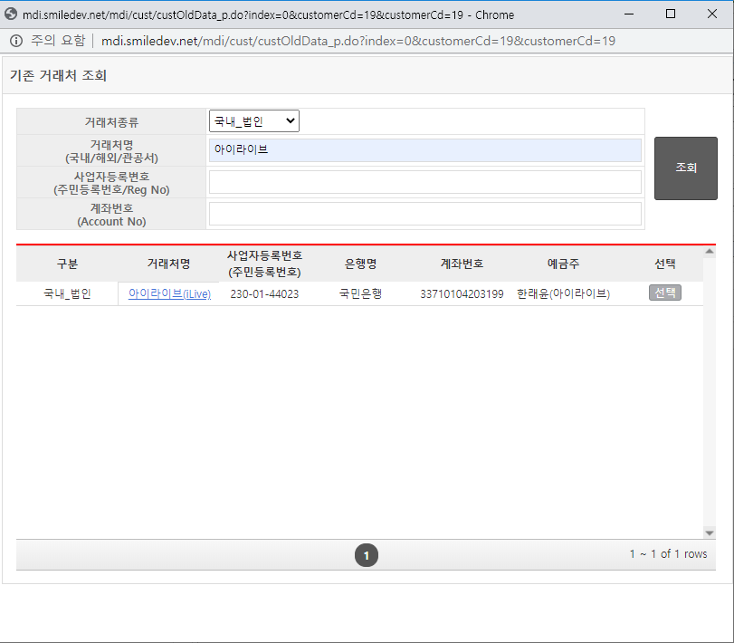

주요 기능정의
 | 기능명 | 기능설명 |  | 함수명
1 | 거래처종류 DropDown | 거래처종류 |  | getCustKindList
2 | 조회 버튼 | 검색 조건에 따라 거래처 정보 조회 |  | $("#btnSearch").click
3 | 거래처 목록 | 검색 된 거래처 정보를 바인딩한 목록 화면 |  | AUIGrid.setGridData
4 | 거래처 선택 버튼 | 선택 된 거래처 정보를 부모 창으로 전달 |  | doSelectRow

주요 메소드 정의
호출Controller |  | 메소드명 | 메소드 설명
1 | custOldData_p.do | getCustKindList | 거래처종류 가져오기
1-1 | getCustItemList |  | 거래처종류 가져오기 API 호출
2 | custOldData_p.do | $("#btnSearch").click | 거래처 조회
2-1 | getCustOldDataList.do |  | 조회 된 거래처 정보 가져오기
2-2 | custOldData_p.do | AUIGrid.setGridData | 거래처 목록 바인딩
4 | custOldData_p.do | doSelectRow | 거래처 선택
4-1 | custOldData_p.js | doSelectRow | 거래처 정보를 부모창에 전달

추가사항(기타 사항을 자유롭게 기재)

팝업 - 참조 문서 선택
화면명 |  | 참조 문서 선택 | 화면영문명
화면URL |  | http://ekp.smiledev.net/eNovator/GSArchive/Interface/DocFileSelect.aspx
진입경로 |  | 전자결재 > 결재문서작성 > 기안/지결 > 기안서 > 참조결재
화면설명 |  | 참조 결재 문서를 가져오기 위한 팝업 창
화면 캡쳐
1
3
6
4
5
2
6
8
8
7
9
9
10
11
11
12
13
14
15
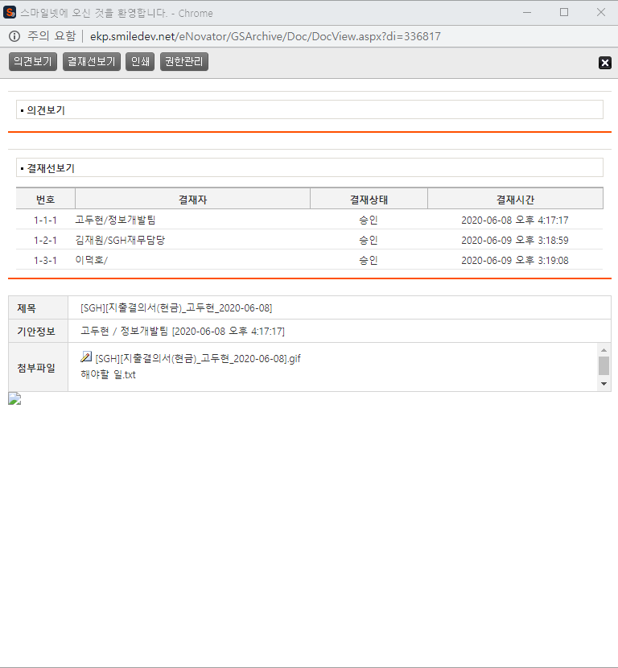 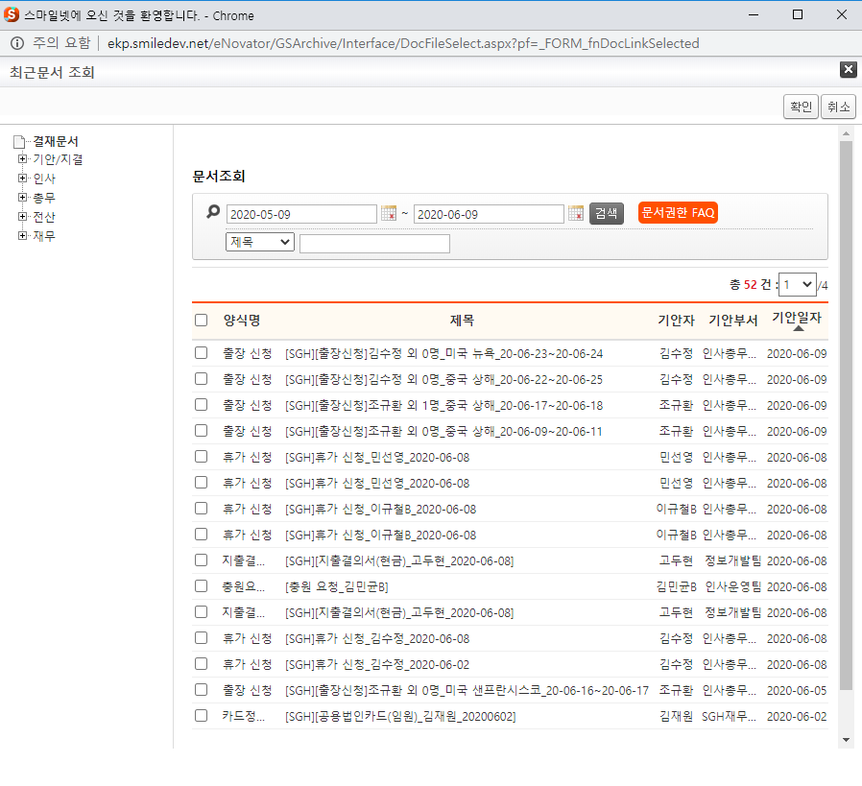 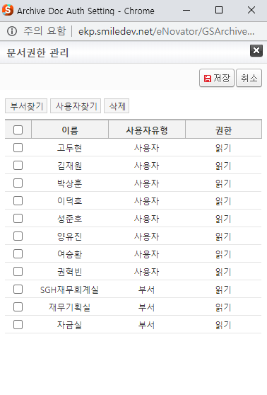
주요 기능정의
 | 기능명 | 기능설명 |  | 함수명
1 | 결재문서 트리 | 결재문서 트리 정보 제공 |  | _fn_BindingFolderTree
2 | 문서조회 | 문서 조회 |  | fnSearchDocList
3 | 문서목록 | 문서 목록 |  | getDocList
4 | 확인 | 확인 버튼 |  | fnSelDocFile
5 | 취소 | 취소 버튼 |  | fnCancelDocFile
6 | 문서선택 | 문서 선택시 문서 상세 페이지 팝업 |  | fnOpenDoc
7 | 문서 상세 페이지 | 문서 상세 페이지 로드 |  | GetDocInfo
8 | 의견보기 | 입력 된 의견 정보 노출 |  | fnViewComment
9 | 결재선 보기 | 결재선 노출 |  | fnViewLine
10 | 인쇄 | 화면 인쇄 |  | fnPrintContent
11 | 관리 권한 | 관리 권한 팝업 페이지 로드 |  | fnAuthMgr
12 | 부서 찾기 | 부서 찾기 팝업 |  | fnAuthAdd
13 | 사용자 찾기 | 사용자 찾기 팝업 |  | fnAuthAdd
14 | 삭제 | 권한 목록 로우 삭제 |  | fnAuthDel
15 | 저장 | 권한 정보 저장 |  | fnSave

주요 메소드 정의
호출Controller |  | 메소드명 | 메소드 설명
1 | DocFileSelect.aspx | _fn_BindingFolderTree | 트리 설정 호출
1-1 | ../Folder/js/newFolderTree.js | _fn_BindingFolderTree | 트리 설정
1-2 | ../Folder/FolderList_Data.aspx | GetFolderList | EKP_ARCHIVE.DBO.USP_FOLDER_SELECT
2 | DocFileSelect.aspx | fnSearchDocList | 문서 검색 호출
3 | DocFileSelect.aspx | getDocList | 문서 검색
3-1 | ../Doc/DocList_Data.aspx | GetDocList | EKP_ARCHIVE.DBO.USP_DOCLIST
4 | DocFileSelect.aspx | fnSelDocFile | 선택 된 문서 확인
4-1 | ../GSFW/Script/forms.js | _FORM_fnDocLinkSelected | 확인 된 문서 정보를 팝업 창을 호출한 페이지에 전달
5 | DocFileSelect.aspx | fnCancelDocFile | 팝업 창 닫기
6 | DocFileSelect.aspx | fnOpenDoc | 문서 상세보기 창
6-1 | ../Interface/js/docFileSelect.js | fnOpenDoc | 문서 상세보기 팝업 창 호출
15 | ../Admin/ArchiveDocAuthManage.aspx | fnSave | 권한 정보 저장
15-1 | ArchiveDocAuthManage_ajax.aspx | AuthSave | EKP_ARCHIVE.DBO.NUSP_Update_Doc_Auth

추가사항(기타 사항을 자유롭게 기재)

팝업 - 전자결재 양식
화면명 |  | 전자결재 기안서(예산) | 화면영문명
화면URL |  | http://ekp.smiledev.net/eNovator/GSWF/WebPage/ApprovalForms/ApprovalFormCtrl.aspx
진입경로 |  | 전자결재 > 결재문서작성 > 기안/지결 > 기안서 > 기안신청 > 결재상신
화면설명 |  | 기안신청 정보를 상신하기 위한 전자결재 양식
화면 캡쳐
5
6
7
8
9
1
2
3
6
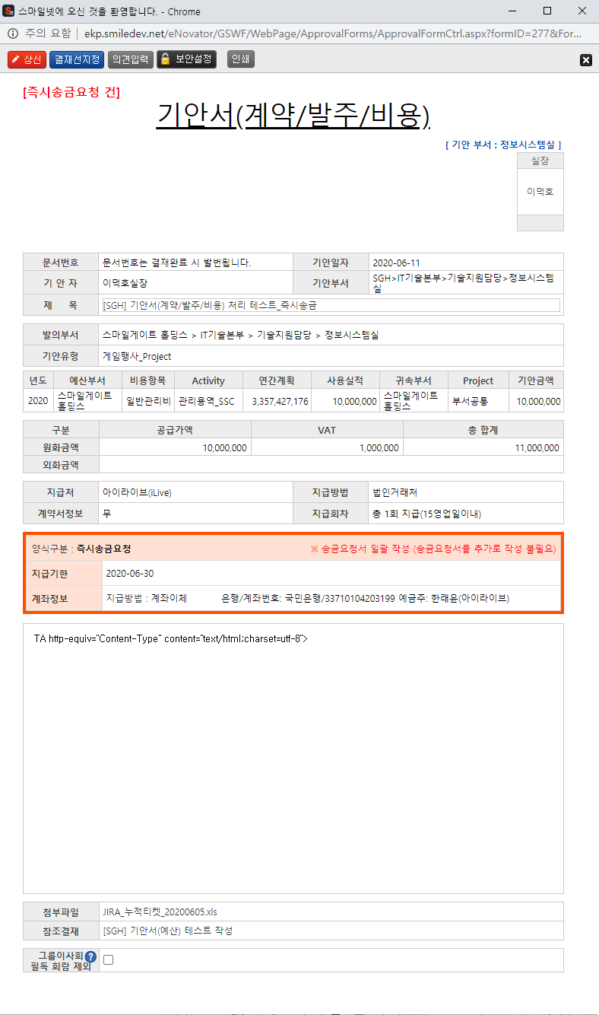 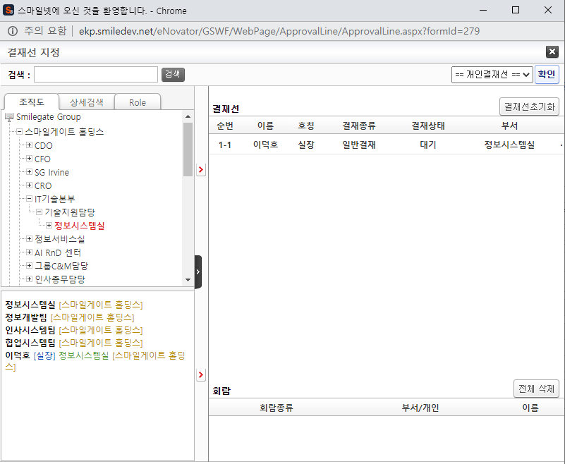
4
주요 기능정의
 | 기능명 | 기능설명 |  | 함수명
1 | 결재 내용 | 신청 내역 조회 |  | fnGetApprovaCostMaster
2 | 기안 결재자 | 기안자 결재 프로세스 정보를 확인가능한 영역
3 | 수신 결재자 | 수신자 결재 프로세스 정보를 확인가능한 영역, 수신자가 없을 시 기안 결재자 영역
4 | 담당 결재자 | 담당자 결재 프로세스 정보를 확인가능한 영역
5 | 상신 | 결재 상신 |  | DraftAction_OnClick
6 | 결재선지정 | 결재선지정 팝업 창 호출 |  | TotalApprovalLineMgr
7 | 의견입력 | 의견 입력 창 노출 |  | DraftComment_OnClick
8 | 보안설정 | 문서 보안 설정, 보안 된 문서는 지정된 회람자만 문서를 볼 수 있습니다. |  | SetSecurity_OnClick
9 | 인쇄 | 화면 인쇄 |  | printNow

주요 메소드 정의
호출Controller |  | 메소드명 | 메소드 설명
1 | ApprovalCostBudgetMain_001.htm | fnGetApprovaCostMaster | 신청 내역 조회
1-1 | ApprovalCostMain_Ajax.aspx | SelectApprovalMainMaster | EKP_WORKFLOW.DBO.USP_APPROVAL_COST_MAIN_MASTER_SELECT
1-2 | ApprovalCostBudgetMain_001.htm | fnGetApprovaCostDetail | 신청 내역 상세 조회
1-3 | ApprovalCostMain_Ajax.aspx | SelectApprovalBudgetDetailList | EKP_WORKFLOW.DBO.USP_APPROVAL_COST_BUDGET_INFO_SELECT
1-4 | ApprovalCostBudgetMain_001.htm | fnAttachFIleList | 첨부파일 조회
1-5 | ApprovalCost_Ajax.aspx | SelectAttachFileList | EKP_WORKFLOW.DBO.USP_APPROVAL_COST_FILE_SELECT
1-6 | ApprovalCostBudgetMain_001.htm | fnECMAttachFIleList | ECM 파일 목록 조회
1-7 | ApprovalCost_Ajax.aspx | SelectECMFileList | EKP_WORKFLOW.DBO.USP_ECM_ATTACH_FILE_SELECT
1-8 | ApprovalCostBudgetMain_001.htm | GetDelegatedProvisionLine_CID_Main | 위임규정 확인
1-9 | ApprovalDocDPLineCheckAjax.ashx | SET_DP_APPLINE_CID_MAIN | EKP_WORKFLOW.DBO.USP_UAN_DELEGATED_APPROVAL_LINE_MAIN_CID_SELECT
5 | ApprovalCostBudgetMain_001.htm | DraftAction_OnClick
5-1 | Draft.aspx | draft | EKP_WORKFLOW.DBO.USP_REPORT_REQUEST
5-2 | Draft.aspx | InsertApprovalDocExtendField | EKP_WORKFLOW.DBO.USP_UAN_EXTEND_FIELD_INSERT
5-3 | Draft.aspx | DraftTempDocDelete

추가사항(기타 사항을 자유롭게 기재)

